oj8640
견 적 서

현대장식백화점 |  | 귀하
전화 :
팩스 :
담당 :

아래와 같이 견적합니다.

견 적 합 계 : | ₩290,000
견 적 일 자 : | 2016-07-07 10:34:20
결 재 조 건 :

품 명 | 규 격 | 수 량 | 단 가 | 금 액 | 세 액 | 합 계 액
 |  |  |  | - | - | -
잉크젯 복합기 | HP OJ8640e | 1 | 263,636 | 263,636 | 26,364 | 290,000
 |  |  |  | - | - | -
 | 인쇄속도 : 흑백 최대 20ppm / 컬러 최대16ppm (ISO 표준 인쇄속도)
 | 인쇄해상도 : 흑백 최대 1200 x 600dpi / 컬러 최대 4800 x 1200dpi
 | 스캔해상도 : 최대4800dpi
 | 월 권장 출력량 : (250 ~ 1,500매) 최대25,000장
 | 무선인쇄/복사/스캔/팩스/HP e프린트/airprint/자동양면인쇄기능
기본제공잉크 | 검정 1,000매 / 컬러 700매 (3색)

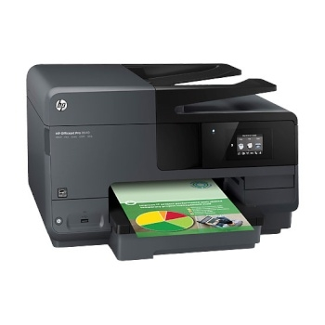

 |  |  |  | - | - | -
 |  |  |  | - | - | -
 |  |  |  | - | - | -
 |  |  |  | - | - | -
 |  |  |  | - | - | -
 |  |  |  | - | - | -
 |  |  |  | - | - | -
 |  |  |  | - | - | -
 |  |  |  | - | - | -
 |  |  |  | - | - | -
 |  |  |  | - | - | -
 |  |  |  | - | - | -
* 결제계좌 : 신한 110-138-600484 씨-넷 |  |  | 합 계 | 263,636 | 26,364 | 290,000
* 견적담당 : | 오 세 응(010-2804-1600)
* REMARK

Sheet1
견 적 서

현대장식백화점 |  | 귀하
전화 :
팩스 :
담당 :

아래와 같이 견적합니다.

견 적 합 계 : | ₩169,000
견 적 일 자 : | 2016-07-07 10:34:20
결 재 조 건 :

품 명 | 규 격 | 수 량 | 단 가 | 금 액 | 세 액 | 합 계 액
 |  |  |  | - | - | -
잉크젯 복합기 | HP DJ2645 | 1 | 153,636 | 153,636 | 15,364 | 169,000
 |  |  |  | - | - | -
 | 인쇄속도 : 흑백 최대 20ppm / 컬러 최대16ppm (ISO 표준 인쇄속도)
 | 인쇄해상도 : 최대 4800 x 1200dpi
 | 스캔해상도 : 최대4800dpi
 | 월 권장 출력량 : (150 ~ 600매) 최대 600장
 | 무선인쇄/복사/스캔/팩스
기본제공잉크 | 검정 480매 / 컬러 150매
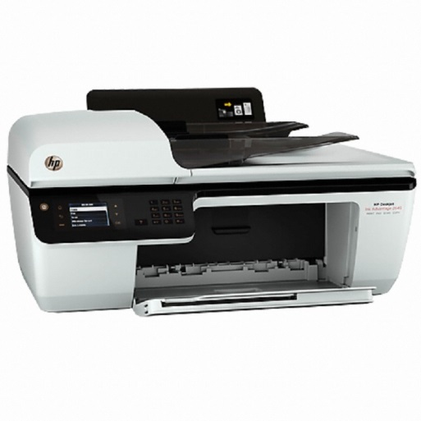

 |  |  |  | - | -
 |  |  |  | - | -
 |  |  |  | - | -
 |  |  |  | - | -
 |  |  |  | - | -
 |  |  |  | - | -
 |  |  |  | - | -
 |  |  |  | - | -
 |  |  |  | - | -
 |  |  |  | - | -
 |  |  |  | - | -
 |  |  |  | - | -
* 결제계좌 : 신한 110-138-600484 씨-넷 |  |  | 합 계 | 153,636 | 15,364 | 169,000
* 견적담당 : | 오 세 응(010-2804-1600)
* REMARK

